Feuil4
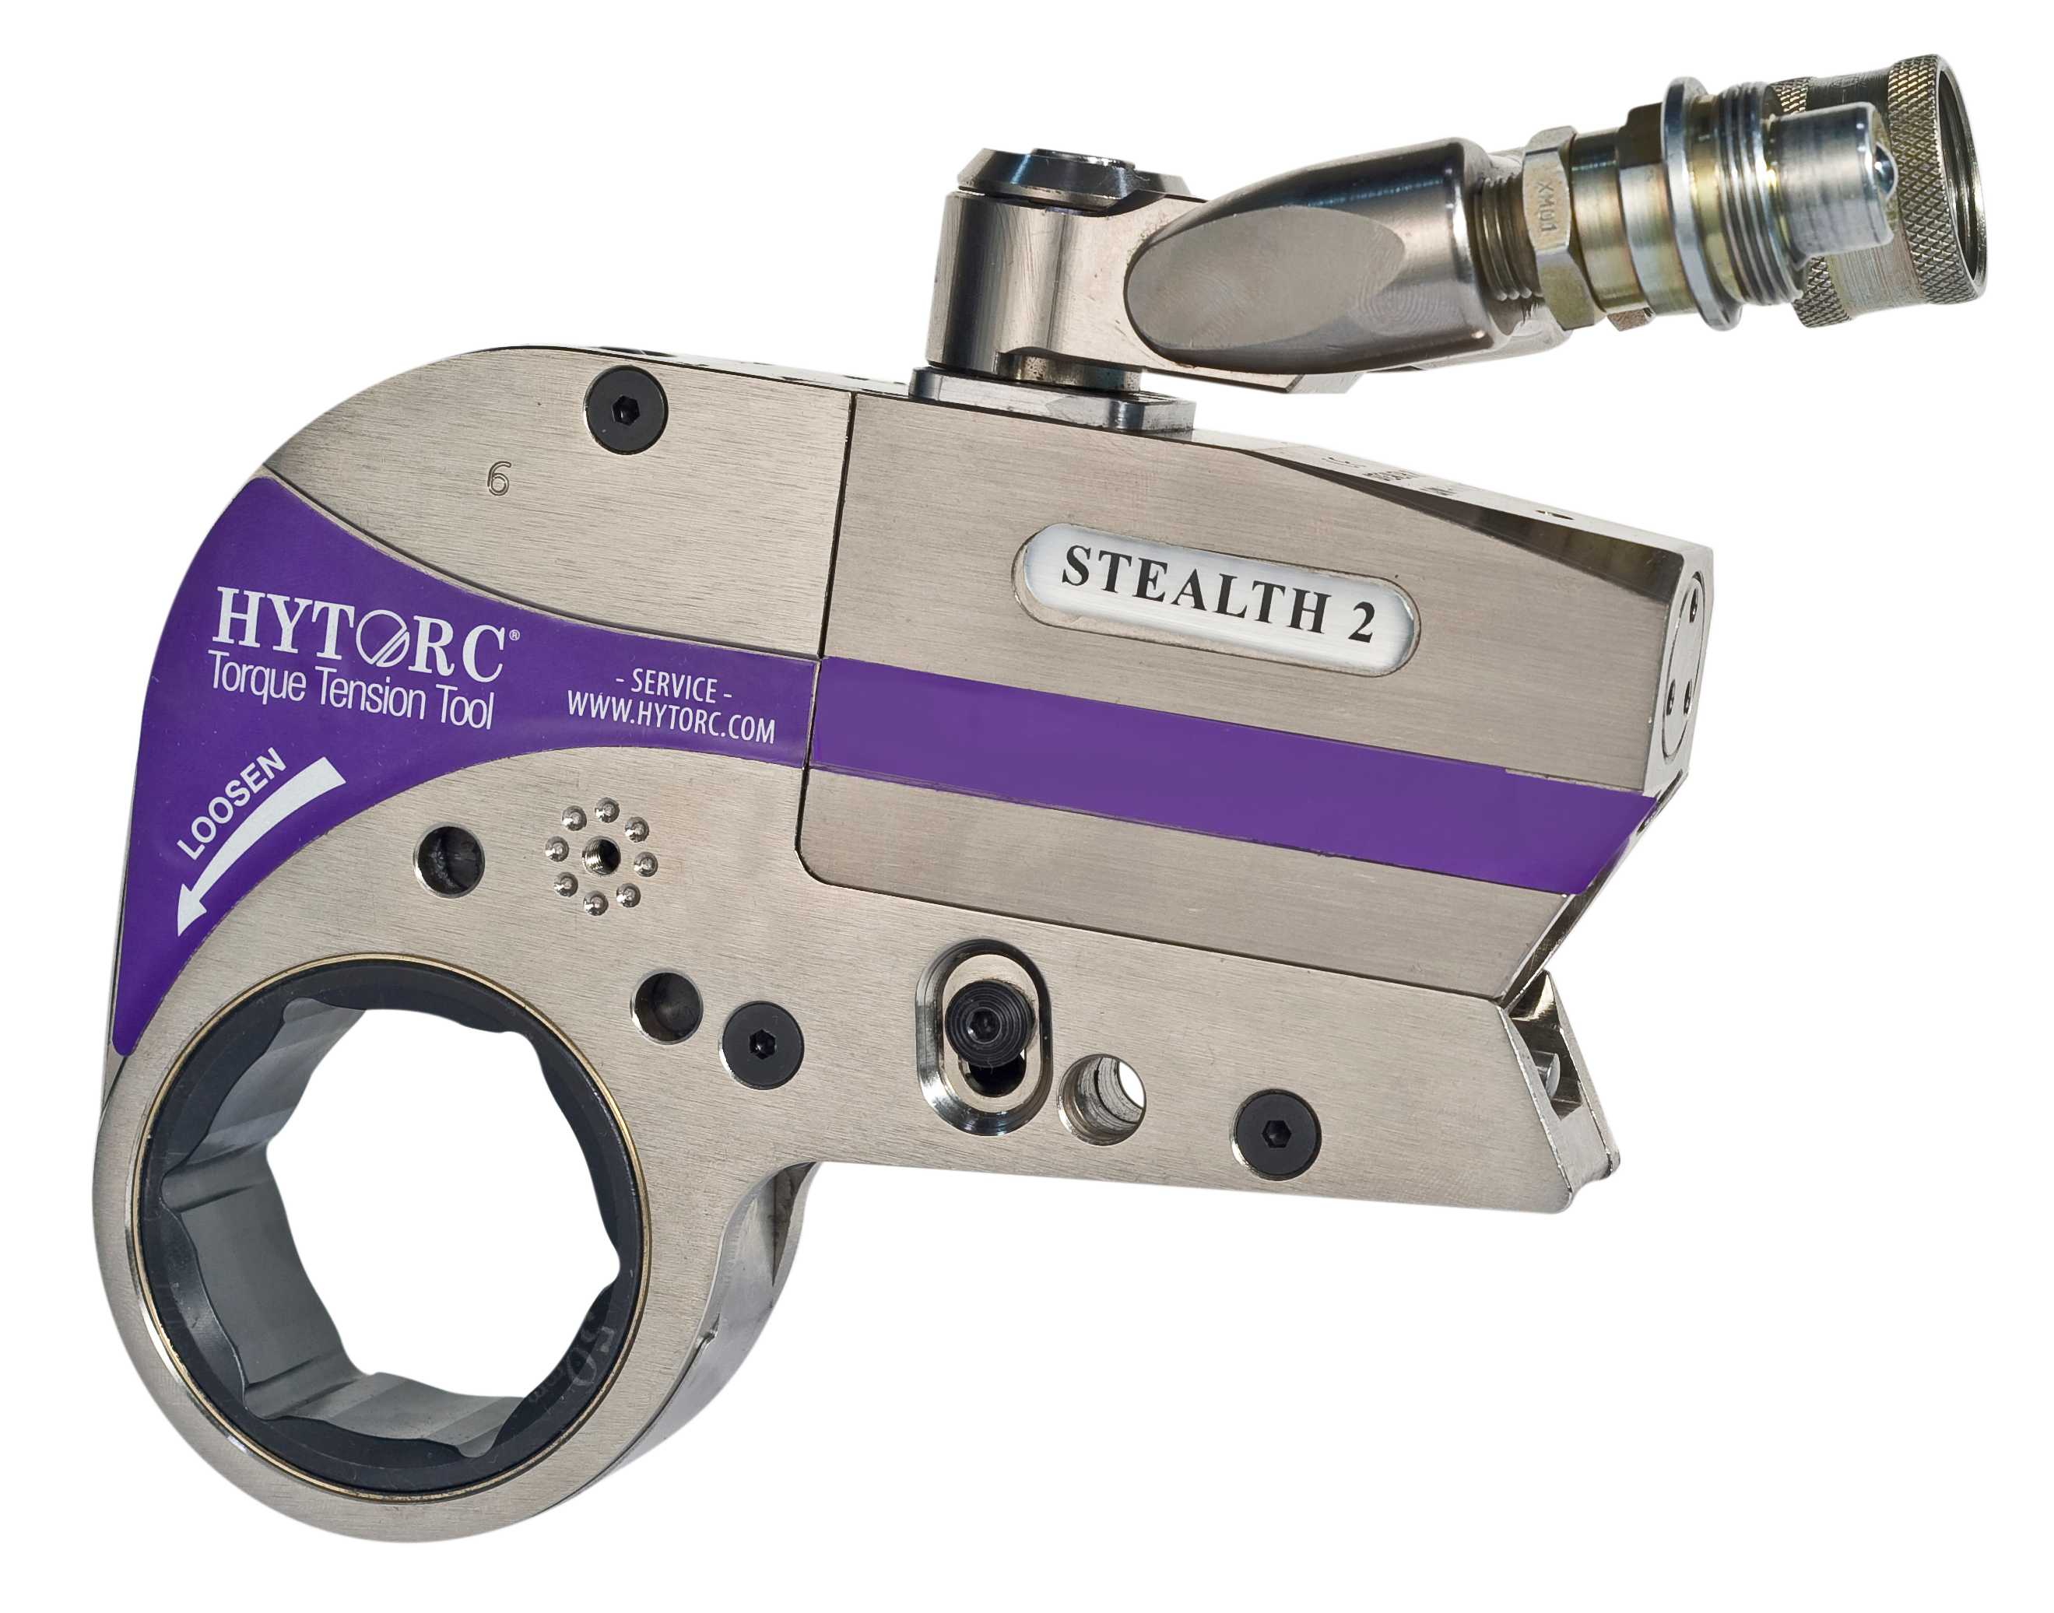
 |  |  | TABLE DE CONVERSION PRESSION/COUPLE
 |  |  | Affectée à la clé STEALTH 2 N° |  |  | F2008-15 |  |  |  |  | Numéro du jour : | 56
 |  |  | avec cartouche hexagonale
 |  |  | Suivant constat de vérification du |  |  | 2026-02-25
 |  |  | Constat n° HYT23xxxx | HYT2605610
 |  |  | Numéro interne : |  | N/A

Régler la pression choisie
sur la pompe pour obtenir |  |  |  |  | BAR |  | Couple en Nm
le couple souhaité.
 |  |  |  |  | 80 |  | 306
 |  |  |  |  | 100 |  | 392
 |  |  |  |  | 120 |  | 462
Exemple: pour obtenir |  |  |  |  | 140 |  | 543
846Nm il faut régler la |  |  |  |  | 160 |  | 620
pression de la pompe à |  |  |  |  | 180 |  | 694
220 bars ou 3200 PSI |  |  |  |  | 200 |  | 774
 |  |  |  |  | 220 |  | 846
 |  |  |  |  | 240 |  | 928
 |  |  |  |  | 260 |  | 1005
 |  |  |  |  | 280 |  | 1076
 |  |  |  |  | 300 |  | 1154
 |  |  |  |  | 320 |  | 1226
 |  |  |  |  | 340 |  | 1297
 |  |  |  |  | 360 |  | 1380
 |  |  |  |  | 380 |  | 1464
 |  |  |  |  | 400 |  | 1535
 |  |  |  |  | 420 |  | 1608
 |  |  |  |  | 440 |  | 1691
 |  |  |  |  | 460 |  | 1761
 |  |  |  |  | 480 |  | 1830
 |  |  |  |  | 500 |  | 1908
 |  |  |  |  | 520 |  | 1986
 |  |  |  |  | 540 |  | 2064
 |  |  |  |  | 560 |  | 2139
 |  |  |  |  | 580 |  | 2221
 |  |  |  |  | 600 |  | 2299
 |  |  |  |  | 620 |  | 2374
 |  |  |  |  | 640 |  | 2442
 |  |  |  |  | 660 |  | 2517
 |  |  |  |  | 680 |  | 2598
 |  |  |  |  | 700 |  | 2646

Hytorc-Hustach - 179 Rue de Montépy, 69210 Fleurieux-sur-l’Arbresle, +33 (0) 4 78 33 39 19
Ce constat a été créé et édité par la Société :

Hytorc-Hustach - 179 Rue de Montépy, 69210 Fleurieux-sur-l’Arbresle, +33 (0) 4 78 33 39 19
E-mail : contact@hytorc-ce.com | www.hytorc-hustach.com | www.hytorc-services.com

CONSTAT DE VERIFICATION HYTORC
Procédure n°10620 –REV1.3
NORMES ISO 6789-1:2017 - X07011- X07015
Constat de Vérification N° |  |  |  |  | HYT2605610
Page 1 sur 2
Client : | MANITOWOC CRANE GROUP France
Adresse : | 803, Route de Pouilly - 42190 SAINT NIZIER SOUS CHARLIEU
Numéro de commande : |  | 4300214600 Poste 10
Date de commande : |  | 2026-02-25

Pression | Couple en Newton-mètre |  |  |  | Pression | Couple en Newton-mètre
Unité = Bar | Résultats | Standard Hytorc -4% | Standard Hytorc | Standard Hytorc +4% | Unité = Bar | Résultats | Standard Hytorc -4% | Standard Hytorc | Standard Hytorc +4%
80 | 306 |  |  |  | 400 | 1535
100 | 392 |  |  |  | 420 | 1608 | 1481 | 1543 | 1604
120 | 462 |  |  |  | 440 | 1691
140 | 543 | 494 | 515 | 535 | 460 | 1761
160 | 620 |  |  |  | 480 | 1830
180 | 694 |  |  |  | 500 | 1908
200 | 774 |  |  |  | 520 | 1986
220 | 846 |  |  |  | 540 | 2064
240 | 928 |  |  |  | 560 | 2139
260 | 1005 |  |  |  | 580 | 2221
280 | 1076 | 989 | 1031 | 1072 | 600 | 2299
300 | 1154 |  |  |  | 620 | 2374
320 | 1226 |  |  |  | 640 | 2442
340 | 1297 |  |  |  | 660 | 2517
360 | 1380 |  |  |  | 680 | 2598
380 | 1464 |  |  |  | 700 | 2646 | 2467 | 2570 | 2672

Unité de mesure : Newton-mètre /Nm
Clé modèle |  | STEALTH 2
Numéro de série |  | F2008-15
Numéro interne |  | N/A
Couple Maxi |  | 2646 | Nm

Moyens de mesure et incertitudes :

Cellule de contraintes 6 800 Nm : n°51257 – Modèle 50630.LOG
Etalonné le 07 Octobre 2024 / Certificat n° P243860/DMSI/2 (Laboratoire National d’essai / Accrédité COFRAC)

Analyseur BURAT & KLEIN Type MESSBOX 5080 / Numéro de série 80272
Logiciel n’analyse MESSMAX Version W.3.9.29.0 / License n° 07-2015-LBK.319
Capteur de pression WIKA, Type A10 n° de série 1A035S7S12B étalonné le 05/06/2024 (précision 0,25 %)
Pompe utilisée : MiniJet-230 (Jet PRO’’S’’)
Incertitude de mesure des couple mètres : +/- 0.5 % de la valeur lue jusqu'à 5000 Nm suivant BS7882

Matériel étalonné par le Laboratoire National d’Essais suivant accréditation COFRAC n°2.04
Reconnaissance internationale : BNM/COFRAC

Hytorc-Hustach - 179 Rue de Montépy, 69210 Fleurieux-sur-l’Arbresle, +33 (0) 4 78 33 39 19
Ce constat a été créé et édité par la Société :

Hytorc-Hustach - 179 Rue de Montépy, 69210 Fleurieux-sur-l’Arbresle, +33 (0) 4 78 33 39 19
E-mail : contact@hytorc-ce.com | www.hytorc-hustach.com | www.hytorc-services.com

CONSTAT DE VERIFICATION HYTORC
Procédure n°10620 –REV1.3
NORMES ISO 6789-1 :2017 - X07011- X07015
Constat de Vérification N° |  |  |  |  | HYT2605610
Page 2 sur 2

FICHE DE TRAVAIL

Date de contrôle : |  | 2026-02-25
 |  |  |  |  |  | OPÉRATEUR : Cyril GOUX

 |  |  |  |  |  | Signature :
TYPE DE CLÉ |  | STEALTH 2

Numéro de série |  | F2008-15
Numéro interne |  | N/A

 |  |  |  |  |  | VÉRIFICATEUR : David HUSTACHE

 |  |  |  |  |  | Signature :

OBSERVATION DE CONTRÔLE :

 |  |  |  |  |  |  |  |  |  | CONFORME
JUGEMENT : |  | CONFORME |  |  |  |  |  |  |  | NON CONFORME

MÉTHODE DE MESURE EMPLOYEE :

CLÉ VÉRIFIÉE CONFORME À LA NORME ISO 6789-1 :2017 SUIVANT PROCÉDURE HYTORC N° 10620-RV 1.3. CE DOCUMENT EST VALABLE UNE ANNÉE À COMPTER DE LA DATE DE RÉDACTION.

LISTE DES PARAMÈTRES VÉRIFIÉS :
LA VERIFICATION EST EFFECTUÉE PAR MESURE AUTOMATIQUE DE LA PRESSION (BAR) ET DU COUPLE (NM) EN SIMULTANÉE DE 80 A 700 BAR PAR PALIERS DE 20 BARS. CINQ MESURES EN MODE AUTOMATIQUE SONT NECESSAIRES POUR VALIDATION DE LA MESURE PAR LE SYSTEME MESSBOX ET LOGICIEL MESSMAX.
OU MÉTHODES DE MESURE DIFFÉRENTE SUIVANT PRESCRIPTION SPECIFIQUE DU CLIENT.

TOLERANCE D’ERREUR : +/- 4 % DE LA VALEUR MESUREE
1/ CE DOCUMENT NE PEUT ETRE UTILISE EN LIEU ET PLACE D’UN CERTIFICAT D’ETALONNAGE.
2/ CE DOCUMENT EST REALISE SUIVANT LES RECOMMANDATIONS DU FASCICULE DE DOCUMENTATION X07-011 DEFINISSANT LE CONSTAT DE VERIFICATION. IL PEUT ETRE UTILISE POUR DEMONTRER LE RACCORDEMENT DU MOYEN DE MESURE AUX ETALONS NATIONAUX OU INTERNATIONAUX SOUS RESERVE QU’IL REPONDENT AUX RECOMMANDATIONS DU FASCICULE DE DOCUMENTATION X07-015.

LA REPRODUCTION DE CE CONSTAT N’EST AUTORISE QUE SOUS FORME DE FAC-SIMILE PHOTOGRAPHIQUE INTÉGRALE.

Hytorc-Hustach - 179 Rue de Montépy, 69210 Fleurieux-sur-l’Arbresle, +33 (0) 4 78 33 39 19

